はじめに
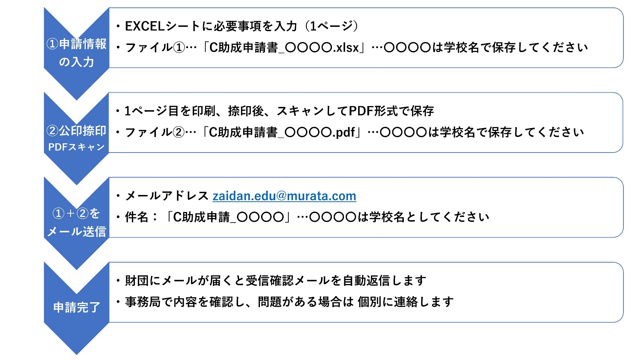
 |  | 公益財団法人 村田学術振興・教育財団
■本EXCELブックについて
 | C助成の申請書（1シート）を掲載しています
 | 申請方法は次の手順を確認してください

■C助成申請方法について

申請シート（1ページ）
このシートは入力用です
C助成（STEAM研修支援）申請書
申請者 |  | 西暦 20XX年 XX月 XX日
 | 学校名
 | 郵便番号
 | 学校所在地
 | 学校電話
(公印)
←【注意】
事項を入力し、印刷、捺印後、スキャンして
PDF形式にて保存した申請書とEXCELファイルを送信してください。
 | 校長氏名
担当教員
 | ふりがな
 | 氏名
 | 職名
 | 所属部署・教科または学科
 | メールアドレス
申請情報
（必要に応じてサブタイトル）
 | 研修名称（研修テーマ）

C助成の目的に沿った、 受講目的とその概要を記載してください。
 | 受講目的

同一の研修を複数名で受講する場合は、全員の職名・氏名をご記入ください。
 | 主催者
 | 受講予定者

←日程は見込みでOKです
セミナー概要を紹介するリンクや、研修内容がわかる案内のリンク等
 | 受講場所
 | 期間 | 年 月 日 ～ 年 月 日
 | 参考資料

万円
←見積書は必要ありません
←「その他」の詳細は「備考欄」に 記入してください
万円
万円
 | 助成希望額(A+B+C) | 0
 | 受講料(A)
 | 交通費・宿泊費等(B)
万円
 | その他 (C)
上記に記載されない特記事項があればご記入ください。
 | 備考

